機能概要
機能概要 |  | 業 務 | 社宅 | 機 能 | 社宅戸別確定 |  | 作成者 | 石田 | 作成日 | 2015-12-28
 |  | 処 理 | 社宅入居・退居管理 | 処理種別 | オンライン |  | 修正者 | 杉山 | 修正日 | 2023-07-14

 | 機能概要 |  |  |  |  | データフロー
 | 社宅管理主任が、社宅予約（戸別または一括）された予約内容に対し入居社宅の確定を行うために、登録を行います。 入居申請社員毎に確定処理を行い、「入居決定通知書」の作成を行います。「入居決定通知書」には、共益費を出します。 （確定時にＴｏＤｏお知らせ通知にて「入居決定のお知らせメール」の送信を行います）
入居者
入居者

社宅
社宅戸別

社宅戸別確定

社宅棟
社宅入居許可通知書

社宅戸別
 | 前提条件・制約事項・運用上の留意事項
 | ・社宅の予約がされていること ・入居社宅の決定を行う都度投入する。

寮長

社宅使用注意事項

社員
会社マスタ
組織マスタ
 | セキュリティ要件
 | ・利用権限 ＢＡ ・ロール名 社宅管理主任 ・セキュリティ範囲 自管理社宅

入居申込

画面遷移図
画面遷移図 | 業 務 | 社宅 | 機 能 | 社宅戸別確定 | 作成者 | 石田 | 作成日 | 2015-12-28
 | 処 理 | 社宅入居・退居管理 | 処理種別 | オンライン | 修正者 |  | 修正日

「検索」ボタン
業務メニュー
CHB30S01
CHB30S02
「社宅戸別確定」メニュー
社宅戸別確定検索画面
「検索画面に戻る」ボタン
社宅戸別確定画面

「登録」ボタン

帳票出力画面
（別ウィンドウ）
「社宅入居許可通知書」ハイパーリンク

画面レイアウト
画面レイアウト |  |  | 業 務 | 社宅 |  | 機 能 | 社宅戸別確定 |  | 作成者 | 石田 | 作成日 | 2015-12-28
 |  |  | 処 理 | 社宅入居・退居管理 |  | 処理種別 | オンライン |  | 修正者 | 佐藤 | 修正日 | 2017-01-15

 | 画面名 | 社宅戸別確定検索 |  | 表示名 | 社宅戸別確定検索 | 画面ＩＤ |  | CHB30S01

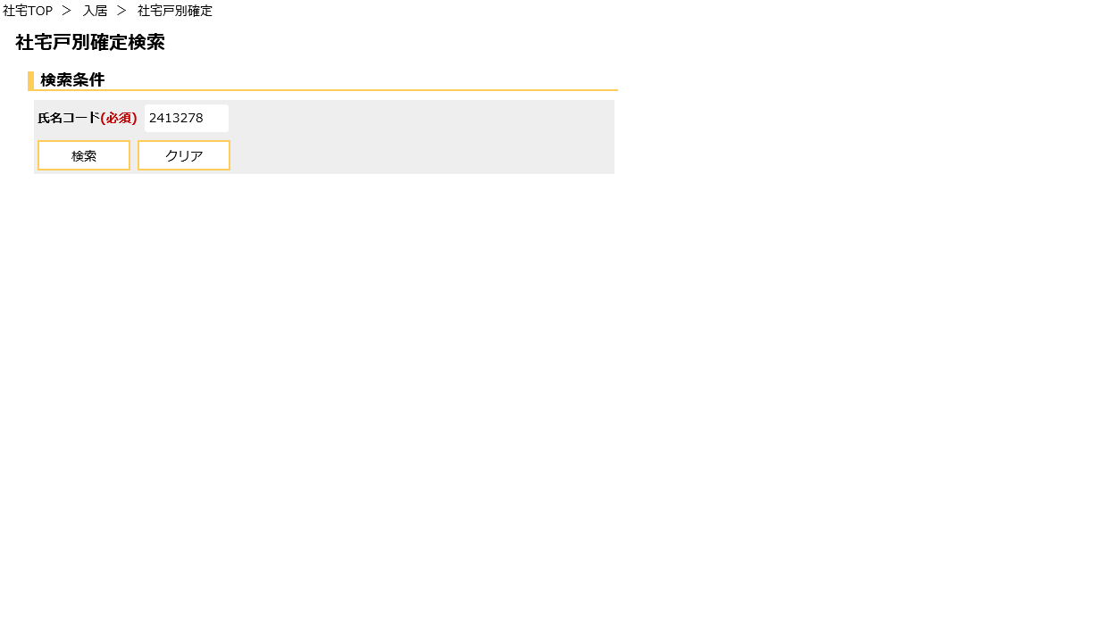

 | 画面名 | 社宅戸別確定（１／４） |  | 表示名 | 社宅戸別確定 | 画面ＩＤ |  | CHB30S02

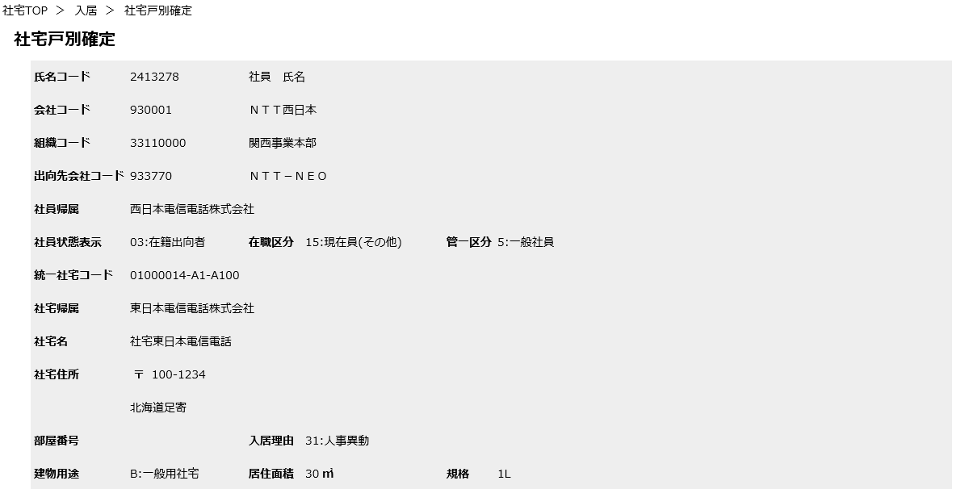

社宅住所（郵便番号）

 | 画面名 | 社宅戸別確定（２／４） |  | 表示名 | 社宅戸別確定 | 画面ＩＤ |  | CHB30S02

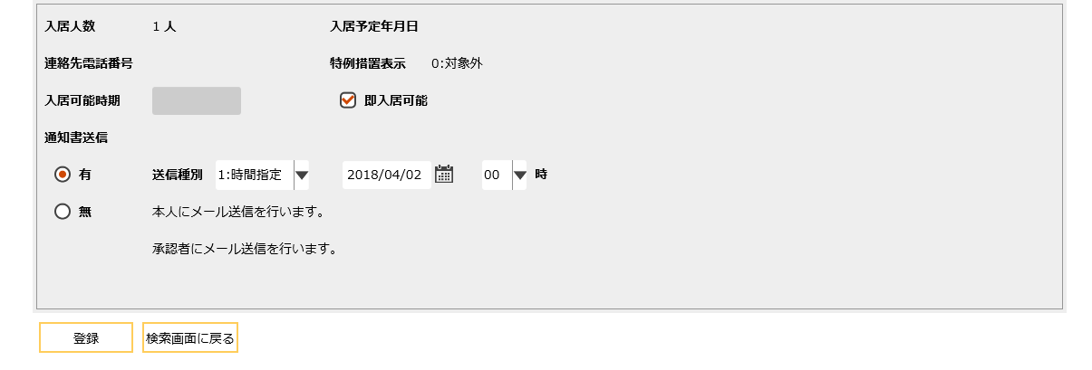

送信年月日
送信時間

本人宛メール送信可否

厚生担当宛メール送信可否

 | 画面名 | 社宅戸別確定（３／４） |  | 表示名 | 社宅戸別確定 | 画面ＩＤ |  | CHB30S02

 | ・登録完了後のイメージ（１／２）
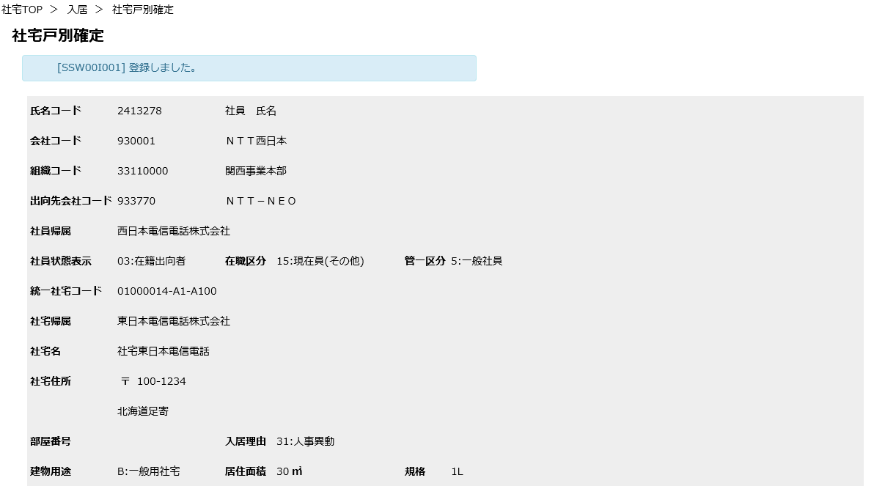

 | 画面名 | 社宅戸別確定（４／４） |  | 表示名 | 社宅戸別確定 | 画面ＩＤ |  | CHB30S02

 | ・登録完了後のイメージ（２／２）

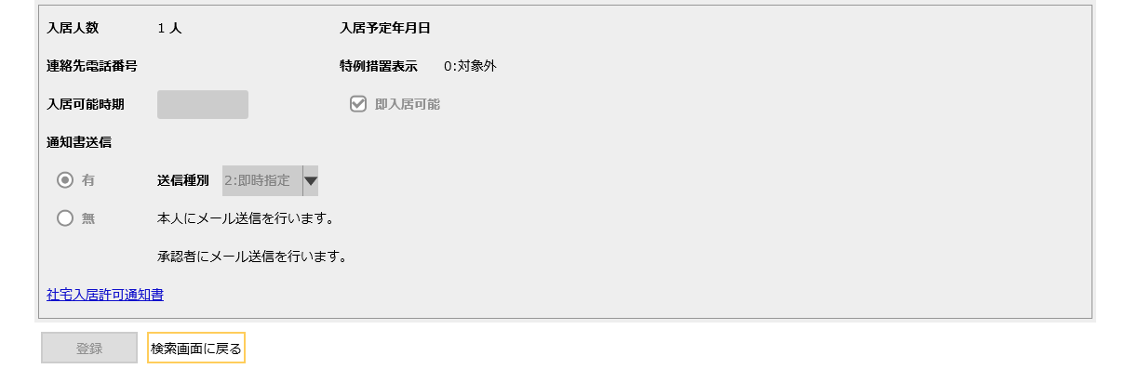

本人宛メール送信可否

厚生担当宛メール送信可否

社宅入居許可通知書ハイパーリンク

機能詳細
機能詳細 |  |  |  | 業 務 |  | 社宅 | 機 能 | 社宅戸別確定 | 作成者 | 石田 |  | 作成日 |  | 2015-12-28
 |  |  |  | 処 理 |  | 社宅入居・退居管理 | 処理種別 | オンライン | 修正者 | 杉山 |  | 修正日 |  | 2023-07-14

入力 |  | 処理 |  |  |  |  |  |  |  | イベントID | 出力

社宅戸別確定検索画面
 |  |  | １．社宅戸別確定検索画面
 |  |  | （１）初期表示 |  |  |  |  |  |  | CHB30S0101
 |  |  |  | ア．画面項目仕様に基づき画面を表示する。
社宅戸別確定検索画面
 |  |  | （２）『検索』ボタン押下 |  |  |  |  |  |  | CHB30S0102
 |  |  |  | ア．バリデーションチェックを行う。（「画面項目仕様」を参照）
 |  |  |  | イ．『氏名コード』の入力チェックを行う。（「チェック仕様 項番01から05」を参照）
テーブル
 |  |  |  | ウ．検索条件のチェックを行う。（「チェック仕様 項番06」を参照）
 | ［入居者］ |  |  | エ．社宅戸別確定画面に遷移する。

テーブル
社宅戸別確定画面
 |  |  | ２．社宅戸別確定画面
 |  |  | （１）初期表示 |  |  |  |  |  |  | CHB30S0201
 | ［入居者］ |  |  | ア．表示情報の取得
 | ［社員］ |  |  |  | （ア）社宅戸別確定検索画面で選択された『氏名コード』『入居申込管理番号』をキーに［入居者］を取得する。
 | ［会社マスタ］ |  |  |  | （イ）［社員］より『氏名コード』をキーにして社員情報を取得する。
 | ［組織マスタ］ |  |  |  | （ウ）［会社マスタ］［組織マスタ］より、［社員］の所属情報に対応する名称を取得する
 | ［社宅］ |  |  |  | （エ）［社宅］［社宅棟］［社宅戸別］より、［入居者］の社宅に対応する社宅情報を取得する。
 | ［社宅棟］ |  |  |  | （オ）［社宅帰属会社］より、［社宅］の帰属会社に対応する名称を取得する。
 | ［社宅戸別］ |  |  |  | （カ）『氏名コード』に紐づく［社員情報．勤務先メールアドレス］を取得し、
 | ［社宅帰属会社］ |  |  |  | ［入居者．返信先メールアドレス（本人）］に設定する。

 |  |  |  | イ．画面項目の表示制御を行う。
 |  |  |  | （ア）『送信年月日』『送信時間』『社宅入居許可通知書』ハイパーリンクを非表示にする。

 |  |  |  | ウ．『本人宛メール送信可否』の表示
 |  |  |  | （ア）［入居者．返信先メールアドレス（本人）］が設定されている場合
 |  |  |  | 『本人宛メール送信可否』に“本人にメール送信を行います。”を表示する。

 |  |  |  | （イ）［入居者．返信先メールアドレス（本人）］が設定されていない場合
 |  |  |  | 『本人宛メール送信可否』に“メール送信できません。厚生担当に手動で送信願います。”を表示する。

 |  |  |  | エ．『厚生担当宛メール送信可否』の表示
 |  |  |  | （ア）［入居者．返信先メールアドレス（厚生1）］および［入居者．返信先メールアドレス（厚生2）］両方が設定されている場合
 |  |  |  | 『厚生担当宛メール送信可否』に“承認者、決裁者にメール送信を行います。”を表示する。
 |  |  |  | （イ）［入居者．返信先メールアドレス（厚生1）］のみに設定されている場合
 |  |  |  | 『厚生担当宛メール送信可否』に“承認者にメール送信を行います。”を表示する。
 |  |  |  | （ウ）［入居者．返信先メールアドレス（厚生2）］のみに設定されている場合
 |  |  |  | 『厚生担当宛メール送信可否』に“決裁者にメール送信を行います。”を表示する。
 |  |  |  | （エ）上記以外の場合
 |  |  |  | 『厚生担当宛メール送信可否』に“メール送信できません。厚生担当に手動で送信願います。”を表示する。

 |  |  |  | オ．［入居者］の返信先メールアドレス（本人）、返信先メールアドレス（厚生1）、返信先メールアドレス（厚生2）が、
 |  |  |  |  | いずれも設定されていない場合、『送信種別』プルダウンを入力不可にする。

 |  |  |  | カ．入居状況による制御
 |  |  |  | （ア）入居状況が“6”（予約（退居予定））の場合
 |  |  |  |  | ａ．『即入居可能』チェックボックスをオフにする。
 |  |  |  |  | ｂ．［社宅戸別．退居予定時期]を取得し、翌日の日付を『入居可能時期』に表示する。

 |  |  |  | （イ）入居状況が“6”（予約（退居予定））以外の場合
 |  |  |  |  | ａ．『即入居可能』チェックボックスをオンにする。
 |  |  |  |  | ｂ．『入居可能時期』を入力不可にする。

社宅戸別確定画面
 |  |  | （２）『即入居可能』チェックボックス選択時 |  |  |  |  |  |  | CHB30S0202
 |  |  |  | ア．オンの場合
 |  |  |  | （ア）『入居可能時期』をクリアし入力不可にする。

 |  |  |  | イ．オフの場合
 |  |  |  | （ア）入居状況が“6”（予約（退居予定））の場合、［社宅戸別．退居予定時期]の翌日の日付を『入居可能時期』に表示する。
 |  |  |  | （イ）『入居可能時期』を入力可にする。

社宅戸別確定画面
 |  |  | （３）『通知書送信』ラジオボタン選択時 |  |  |  |  |  |  | CHB30S0203
 |  |  |  | ア．“1”（有）の場合
 |  |  |  | （ア）［入居者］の返信先メールアドレス（本人）、返信先メールアドレス（厚生1）、返信先メールアドレス（厚生2）いずれも
 |  |  |  | 設定されていない場合、『送信種別』プルダウンを入力不可にする。
 |  |  |  | （イ）『本人宛メール送信可否』と『厚生担当宛メール送信可否』を表示する。

 |  |  |  | イ．“0”（無）の場合
 |  |  |  | （ア）『送信種別』プルダウンと『送信年月日』、『送信時間』、『本人宛メール送信可否』
 |  |  |  |  | 『厚生担当宛メール送信可否』を非表示にする。
社宅戸別確定画面
 |  |  | （４）『送信種別』プルダウン選択時 |  |  |  |  |  |  | CHB30S0204
 |  |  |  | ア．“1”（時間指定）の場合
 |  |  |  | （ア）『送信年月日』にシステム日付を設定する。
 |  |  |  | （イ）『送信年月日』と『送信時間』を表示する。

 |  |  |  | イ．“2”（即時指定）の場合
 |  |  |  | （ア）『送信年月日』と『送信時間』を非表示にする。

社宅戸別確定画面
 |  |  | （５）『社宅入居許可通知書』ハイパーリンク押下時 |  |  |  |  |  |  | CHB30S0205
 |  |  |  | ア．「社宅入居許可通知書（戸別）」の帳票出力バッチを実行し、出力されたＰＤＦを別ウィンドウで表示する。
 |  |  |  | （外部機能仕様「社宅入居許可通知書（戸別）」参照）

社宅戸別確定画面
 |  |  | （６）『登録』ボタン押下時 |  |  |  |  |  |  | CHB30S0206
 |  |  |  | ア．バリデーションチェックを行う。（「画面項目仕様」を参照）
 |  |  |  | （ア）確認メッセージで『ＯＫ』ボタンが押下された場合、以下の処理を実行する。
 |  |  |  | （イ）通知書送信チェックを行う。（「チェック仕様 項番01、02」を参照）
テーブル
 |  |  |  | （ウ）入力項目チェックを行う。（「チェック仕様 項番03～06」を参照）
 | ［入居者］ |  |  | （エ）［入居者］の更新を行う。（「テーブル更新仕様 入居者（更新）」を参照）
 | ［社宅戸別］ |  |  | （オ）［社宅戸別］の更新を行う。（「テーブル更新仕様 社宅戸別（更新）」を参照）
テーブル
 | ［社宅管理主任］ |  |  | （カ）［社宅入居許可通知書］の更新を行う。（「テーブル更新仕様 社宅入居許可通知書（追加）」を参照）
 | ［社宅使用注意事項］ |  |  | （キ）『通知書送信有無』が“1”（有）の場合 |  |  |  |  |  |  |  |  | ［入居者］
 | ［入居申込］ |  |  |  | ａ．本人に、ＴｏＤｏお知らせ通知にて「入居決定のお知らせメール」の送信と、申請内容のＴｏＤｏ通知（確定済）を行う。 |  |  |  |  |  |  |  | ［社宅戸別］
 |  |  |  |  | ｂ．審査者、決裁者に、ＴｏＤｏお知らせ通知にて「入居決定のお知らせメール」の送信を行う。 |  |  |  |  |  |  |  | ［社宅入居許可通知書］

 |  |  |  | （ク）『通知書送信有無』が“0”（無）の場合
 |  |  |  |  | ａ．申請内容のＴｏＤｏ通知（確定済）を行う。

 |  |  |  | （ケ）『社宅入居許可通知書』ハイパーリンクと『検索画面に戻る』ボタンを除く画面全体を入力不可とする。
 |  |  |  | （コ）『社宅入居許可通知書』ハイパーリンクを表示する。
 |  |  |  | （サ）処理完了メッセージを表示する。

